Tabelle1
Tracetable Boxes |  | Sofia Gschwend | 257664 | am 28.03.2018
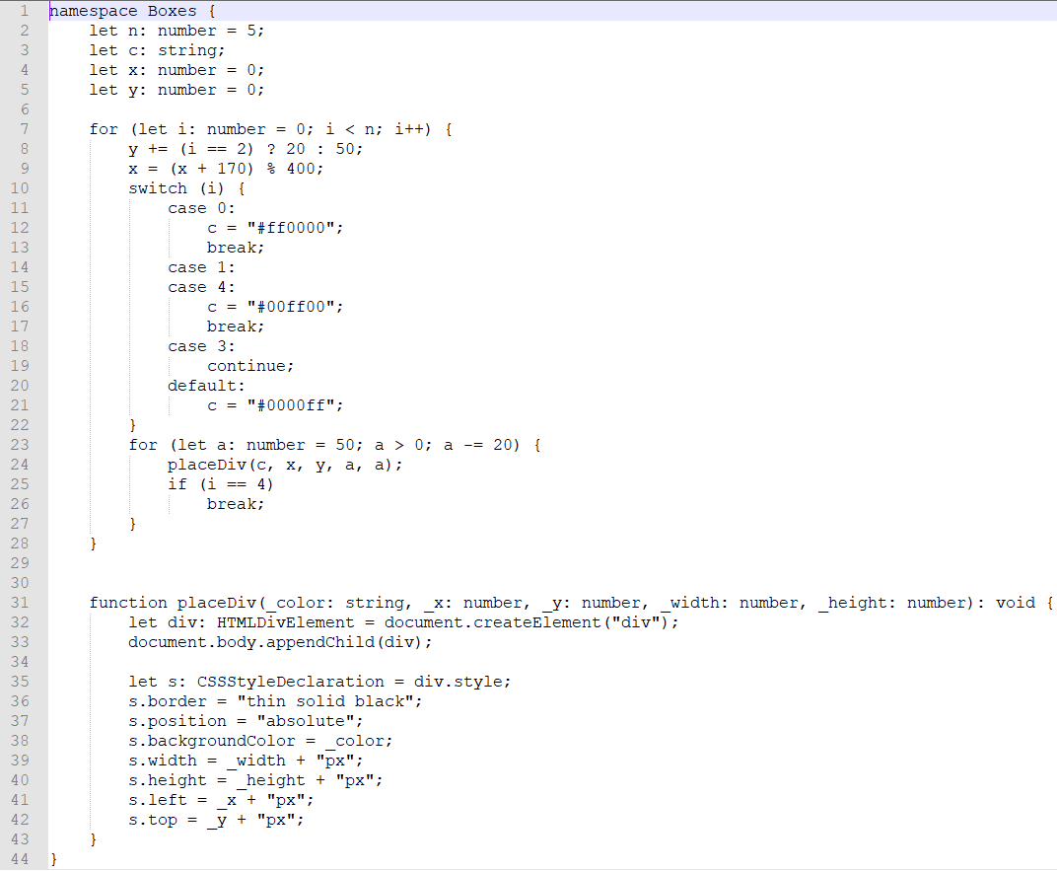

HAUPTPROGRAMM |  |  |  |  |  |  |  | FUNKTION placeDiv
Zeile | Kommentar | n: number | c: string | x: number | y: number | i: number | a:number | Zeile | Kommentar | color: string | x: number | y: number | a=width: number | a=height: number | div | s=div.style

 |  |  |  |  |  |  |  | 31 | Variablenwerte einfüllen | #ff0001 | 170 | 50 | 50 | 50
2 | Variable festlegen | 5 |  |  |  |  |  | 32 | Variable div erstellen + in HTML anzeigen |  |  |  |  |  | HTMLDivElement
3 | Variable festlegen |  |  |  |  |  |  | 33 | erstelle div als child von body |  |  |  |  |  | <body> <div></div> </body>
4 | Variable festlegen |  |  | 0 |  |  |  | 35 | variable s erstellen |  |  |  |  |  |  | CSS Anweisung
5 | Variable festlegen |  |  |  | 0 |  |  | 36 | s divKontur ändern |  |  |  |  |  |  | dünner schwarzer Rahmen
 |  |  |  |  |  |  |  | 37 | s divPosition festlegen |  |  |  |  |  |  | absolute
7 | Schleife beginnt 0<5 |  |  |  |  | 0 |  | 38 | s divFarbe = color | #ff0001
8 | y wird geändert (0==2) *1 false |  |  |  | 50 |  |  | 39 | s divBreite = width + px |  |  |  | 50px
9 | x wird geändert (0+170) *2 |  |  | 170 |  |  |  | 40 | s divHöhe = height + px |  |  |  |  | 50px
10 | switch startet mit i=0 |  |  |  |  |  |  | 41 | s divAbstand von linkem Rand = x + px |  | 170px
11 | case 0 weil i=0 |  |  |  |  |  |  | 42 | s divAbstand von oberen Rand = y + px |  |  | 50px
12 | c wird geändert |  | #ff0001 |  |  |  |  | 43 | function placeDiv schließen
13 | break *3
 |  |  |  |  |  |  |  | 31 | Variablenwerte einfüllen | #ff0001 | 170 | 50 | 30 | 30
23 | Schleife beginnt 50>0 |  |  |  |  |  | 50 | 32 | Variable div erstellen + in HTML anzeigen |  |  |  |  |  | HTMLDivElement
24 | placeDiv mit den Variablen |  |  |  |  |  |  | 33 | erstelle div als child von body |  |  |  |  |  | <body> <div></div> </body>
 |  |  |  |  |  |  |  | 35 | variable s erstellen |  |  |  |  |  |  | CSS Anweisung
25 | if 0 ≠ 4 Bedingung nicht erfüllt |  |  |  |  |  |  | 36 | s divKontur ändern |  |  |  |  |  |  | dünner schwarzer Rahmen
23 | a dekrementieren, 30>0 |  |  |  |  |  | 30 | 37 | s divPosition festlegen |  |  |  |  |  |  | absolute
24 | placeDiv mit den Variablen |  |  |  |  |  |  | 38 | s divFarbe = color | #ff0001
 |  |  |  |  |  |  |  | 39 | s divBreite = width + px |  |  |  | 30px
25 | if 0 ≠ 4 Bedingung nicht erfüllt |  |  |  |  |  |  | 40 | s divHöhe = height + px |  |  |  |  | 30px
23 | a dekrementieren, 10>0 |  |  |  |  |  | 10 | 41 | s divAbstand von linkem Rand = x + px |  | 170px
24 | placeDiv mit den Variablen |  |  |  |  |  |  | 42 | s divAbstand von oberen Rand = y + px |  |  | 50px
 |  |  |  |  |  |  |  | 43 | function placeDiv schließen
25 | if 0 ≠ 4 Bedingung nicht erfüllt
23 | a dekrementieren, -10>0,false |  |  |  |  |  |  | 31 | Variablenwerte einfüllen | #ff0001 | 170 | 50 | 10 | 10
27 | for Schleife schließen |  |  |  |  |  |  | 32 | Variable div erstellen + in HTML anzeigen |  |  |  |  |  | HTMLDivElement
 |  |  |  |  |  |  |  | 33 | erstelle div als child von body |  |  |  |  |  | <body> <div></div> </body>
 |  |  |  |  |  |  |  | 35 | variable s erstellen |  |  |  |  |  |  | CSS Anweisung
 |  |  |  |  |  |  |  | 36 | s divKontur ändern |  |  |  |  |  |  | dünner schwarzer Rahmen
 |  |  |  |  |  |  |  | 37 | s divPosition festlegen |  |  |  |  |  |  | absolute
 |  |  |  |  |  |  |  | 38 | s divFarbe = color | #ff0001
 |  |  |  |  |  |  |  | 39 | s divBreite = width + px |  |  |  | 10px
 |  |  |  |  |  |  |  | 40 | s divHöhe = height + px |  |  |  |  | 10px
 |  |  |  |  |  |  |  | 41 | s divAbstand von linkem Rand = x + px |  | 170px
 |  |  |  |  |  |  |  | 42 | s divAbstand von oberen Rand = y + px |  |  | 50px
 |  |  |  |  |  |  |  | 43 | function placeDiv schließen

7 | Schleife beginnt 1 < 6 | 5 |  |  |  | 1 |  | 31 | Varialbenwerte einfüllen | #00ff00 | 340 | 100 | 50 | 50
8 | y wird geändert (1==2) false |  |  |  | 100 |  |  | 32 | div erstellen + in HTML anzeigen |  |  |  |  |  | HTMLDivElement
9 | x wird geändert (170+170)%400 |  |  | 340 |  |  |  | 33 | in body anzeigen |  |  |  |  |  | <body> <div></div> </body>
10 | switch startet mit i=1 |  |  |  |  |  |  | 35 | variable s erstellen |  |  |  |  |  |  | CSS Anweisung
11 | case0 nicht erfüllt |  |  |  |  |  |  | 36 | s divKontur ändern |  |  |  |  |  |  | dünner schwarzer Rahmen
14 | case1 weil i=1 |  |  |  |  |  |  | 37 | s divPosition festlegen |  |  |  |  |  |  | absolute
15 | case4 weil case1 leer ist |  |  |  |  |  |  | 38 | s divFarbe = color | #00ff00
16 | c wird geändert |  | #00ff00 |  |  |  |  | 39 | s divBreite = width + px |  |  |  | 50px
17 | break |  |  |  |  |  |  | 40 | s divHöhe = height + px |  |  |  |  | 50px
 |  |  |  |  |  |  |  | 41 | s divAbstand von linkem Rand = x + px |  | 340px
23 | Schleife beginnt 50>0 |  |  |  |  |  | 50 | 42 | s divAbstand von oberen Rand = y + px |  |  | 100px
24 | placeDiv mit Variablen |  |  |  |  |  |  | 43 | function placeDiv schließen

25 | if 1 ≠ 4 Bedingung nicht erfüllt |  |  |  |  |  |  | 31 | Varialbenwerte einfüllen | #00ff00 | 340 | 100 | 30 | 30
23 | a dekrementieren, 30>0 |  |  |  |  |  | 30 | 32 | div erstellen + in HTML anzeigen |  |  |  |  |  | HTMLDivElement
24 | placeDiv mit den Variablen |  |  |  |  |  |  | 33 | in body anzeigen |  |  |  |  |  | <body> <div></div> </body>
 |  |  |  |  |  |  |  | 35 | variable s erstellen |  |  |  |  |  |  | CSS Anweisung
25 | if 1 ≠ 4 Bedingung nicht erfüllt |  |  |  |  |  |  | 36 | s divKontur ändern |  |  |  |  |  |  | dünner schwarzer Rahmen
23 | a dekrementieren, 10>0 |  |  |  |  |  | 10 | 37 | s divPosition festlegen |  |  |  |  |  |  | absolute
24 | placeDiv mit den Variablen |  |  |  |  |  |  | 38 | s divFarbe = color | #00ff00
 |  |  |  |  |  |  |  | 39 | s divBreite = width + px |  |  |  | 30px
25 | if 1 ≠ 4 Bedingung nicht erfüllt |  |  |  |  |  |  | 40 | s divHöhe = height + px |  |  |  |  | 30px
23 | a dekrementieren, -10>0,false |  |  |  |  |  |  | 41 | s divAbstand von linkem Rand = x + px |  | 340px
27 | for Schleife schließen |  |  |  |  |  |  | 42 | s divAbstand von oberen Rand = y + px |  |  | 100px
 |  |  |  |  |  |  |  | 43 | function placeDiv schließen

 |  |  |  |  |  |  |  | 31 | Varialbenwerte einfüllen | #00ff00 | 340 | 100 | 10 | 10
 |  |  |  |  |  |  |  | 32 | div erstellen + in HTML anzeigen |  |  |  |  |  | HTMLDivElement
 |  |  |  |  |  |  |  | 33 | in body anzeigen |  |  |  |  |  | <body> <div></div> </body>
 |  |  |  |  |  |  |  | 35 | variable s erstellen |  |  |  |  |  |  | CSS Anweisung
 |  |  |  |  |  |  |  | 36 | s divKontur ändern |  |  |  |  |  |  | dünner schwarzer Rahmen
 |  |  |  |  |  |  |  | 37 | s divPosition festlegen |  |  |  |  |  |  | absolute
 |  |  |  |  |  |  |  | 38 | s divFarbe = color | #00ff00
 |  |  |  |  |  |  |  | 39 | s divBreite = width + px |  |  |  | 10px
 |  |  |  |  |  |  |  | 40 | s divHöhe = height + px |  |  |  |  | 10px
 |  |  |  |  |  |  |  | 41 | s divAbstand von linkem Rand = x + px |  | 340px
 |  |  |  |  |  |  |  | 42 | s divAbstand von oberen Rand = y + px |  |  | 100px
 |  |  |  |  |  |  |  | 43 | function placeDiv schließen

7 | Schleife beginnt 2<5 | 5 |  |  |  | 2 |  | 31 | Varialbenwerte einfüllen | #0000ff | 110 | 120 | 50 | 50
8 | y wird geändert (2==2)true |  |  |  | 120 |  |  | 32 | div erstellen + in HTML anzeigen |  |  |  |  |  | HTMLDivElement
9 | x wird geändert (340+170)%400 |  |  | 110 |  |  |  | 33 | in body anzeigen |  |  |  |  |  | <body> <div></div> </body>
10 | switch startet mit i=2 |  |  |  |  |  |  | 35 | variable s erstellen |  |  |  |  |  |  | CSS Anweisung
11 | case0, 2 ≠ 0,false |  |  |  |  |  |  | 36 | s divKontur ändern |  |  |  |  |  |  | dünner schwarzer Rahmen
14 | case1,2 ≠ 1, false |  |  |  |  |  |  | 37 | s divPosition festlegen |  |  |  |  |  |  | absolute
15 | case4,2 ≠ 4, false |  |  |  |  |  |  | 38 | s divFarbe = color | #0000ff
18 | case3,2 ≠ 3, false |  |  |  |  |  |  | 39 | s divBreite = width + px |  |  |  | 50px
20 | default, da case2 nicht vorhanden |  |  |  |  |  |  | 40 | s divHöhe = height + px |  |  |  |  | 50px
21 | c wird geändert |  | #0000ff |  |  |  |  | 41 | s divAbstand von linkem Rand = x + px |  | 110px
22 | for Schleife schließen |  |  |  |  |  |  | 42 | s divAbstand von oberen Rand = y + px |  |  | 120px
 |  |  |  |  |  |  |  | 43 | function placeDiv schließen
23 | Schleife beginnt 50>0 |  |  |  |  |  | 50
24 | placeDiv mit Variablen |  |  |  |  |  |  | 31 | Varialbenwerte einfüllen | #0000ff | 110 | 120 | 30 | 30
 |  |  |  |  |  |  |  | 32 | div erstellen + in HTML anzeigen |  |  |  |  |  | HTMLDivElement
25 | if 2 ≠ 4 Bedingung nicht erfüllt |  |  |  |  |  |  | 33 | in body anzeigen |  |  |  |  |  | <body> <div></div> </body>
23 | a dekrementieren, 30>0 |  |  |  |  |  | 30 | 35 | variable s erstellen |  |  |  |  |  |  | CSS Anweisung
24 | placeDiv mit den Variablen |  |  |  |  |  |  | 36 | s divKontur ändern |  |  |  |  |  |  | dünner schwarzer Rahmen
 |  |  |  |  |  |  |  | 37 | s divPosition festlegen |  |  |  |  |  |  | absolute
25 | if 2 ≠ 4 Bedingung nicht erfüllt |  |  |  |  |  |  | 38 | s divFarbe = color | #0000ff
23 | a dekrementieren, 10>0 |  |  |  |  |  | 10 | 39 | s divBreite = width + px |  |  |  | 30px
24 | placeDiv mit den Variablen |  |  |  |  |  |  | 40 | s divHöhe = height + px |  |  |  |  | 30px
 |  |  |  |  |  |  |  | 41 | s divAbstand von linkem Rand = x + px |  | 110px
25 | if 2 ≠ 4 Bedingung nicht erfüllt |  |  |  |  |  |  | 42 | s divAbstand von oberen Rand = y + px |  |  | 120px
23 | a dekrementieren, -10>0,false |  |  |  |  |  |  | 43 | function placeDiv schließen
27 | for Schleife schließen
 |  |  |  |  |  |  |  | 31 | Varialbenwerte einfüllen | #0000ff | 110 | 120 | 10 | 10
 |  |  |  |  |  |  |  | 32 | div erstellen + in HTML anzeigen |  |  |  |  |  | HTMLDivElement
 |  |  |  |  |  |  |  | 33 | in body anzeigen |  |  |  |  |  | <body> <div></div> </body>
 |  |  |  |  |  |  |  | 35 | variable s erstellen |  |  |  |  |  |  | CSS Anweisung
 |  |  |  |  |  |  |  | 36 | s divKontur ändern |  |  |  |  |  |  | dünner schwarzer Rahmen
 |  |  |  |  |  |  |  | 37 | s divPosition festlegen |  |  |  |  |  |  | absolute
 |  |  |  |  |  |  |  | 38 | s divFarbe = color | #0000ff
 |  |  |  |  |  |  |  | 39 | s divBreite = width + px |  |  |  | 10px
 |  |  |  |  |  |  |  | 40 | s divHöhe = height + px |  |  |  |  | 10px
 |  |  |  |  |  |  |  | 41 | s divAbstand von linkem Rand = x + px |  | 110px
 |  |  |  |  |  |  |  | 42 | s divAbstand von oberen Rand = y + px |  |  | 120px
 |  |  |  |  |  |  |  | 43 | function placeDiv schließen

7 | Schleife beginnt 3<5 | 5 |  |  |  | 3
8 | y wird geändert (3==2)false |  |  |  | 170
9 | x wird geändert (110+170)%400 |  |  | 280
10 | switch startet mit i=3
11 | case0, 3 ≠ 0,false
14 | case1,3 ≠ 1, false
15 | case4,3 ≠ 4, false
18 | case3,3 = 3, true
19 | continue

7 | Schleife beginnt 4<5 | 5 |  |  |  | 4 |  | 31 | Varialbenwerte einfüllen | #00ff00 | 50 | 220 | 50 | 50
8 | y wird geändert (4==2)false |  |  |  | 220 |  |  | 32 | div erstellen + in HTML anzeigen |  |  |  |  |  | HTMLDivElement
9 | x wird geändert (280+170)%400 |  |  | 50 |  |  |  | 33 | in body anzeigen |  |  |  |  |  | <body> <div></div> </body>
10 | switch startet mit i=4 |  |  |  |  |  |  | 35 | variable s erstellen |  |  |  |  |  |  | CSS Anweisung
11 | case0, 4 ≠ 0,false |  |  |  |  |  |  | 36 | s divKontur ändern |  |  |  |  |  |  | dünner schwarzer Rahmen
14 | case1, 4 ≠ 1, false |  |  |  |  |  |  | 37 | s divPosition festlegen |  |  |  |  |  |  | absolute
15 | case4, 4 = 4, true |  |  |  |  |  |  | 38 | s divFarbe = color | #00ff00
16 | c wird geändert |  | #00ff00 |  |  |  |  | 39 | s divBreite = width + px |  |  |  | 50px
17 | break |  |  |  |  |  |  | 40 | s divHöhe = height + px |  |  |  |  | 50px
 |  |  |  |  |  |  |  | 41 | s divAbstand von linkem Rand = x + px |  | 50px
23 | Schleife beginnt 50>0 |  |  |  |  |  | 50 | 42 | s divAbstand von oberen Rand = y + px |  |  | 220px
24 | placeDiv mit Variablen |  |  |  |  |  |  | 43 | function placeDiv schließen

25 | if 4 = 4 Bedingung erfüllt
26 | break

7 | Schleife 5<5 Bedingung nicht erfüllt |  |  |  |  | 5
Schleife nicht durchgeführt - Abbruchkriterium erfüllt

*1 | Ternary Operator ? | true -> AW1 | false -> AW2 z.B. (3==5) ? 20 : 50 false also AW2 = 50
*2 | Modulo Operator % | (Rechnung) : Wert -> Rest ist das Ergebnis z.B. (70 + 50) : 400 -> geht nicht also Rest 120
*3 | break | springe aus funktion raus und gehe in nächste Funktion

